Table 1
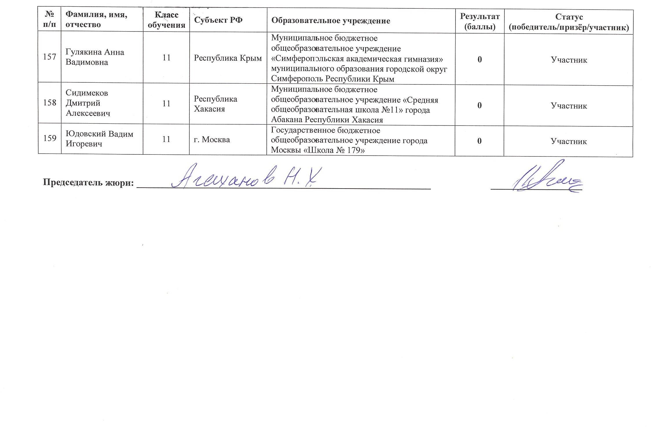
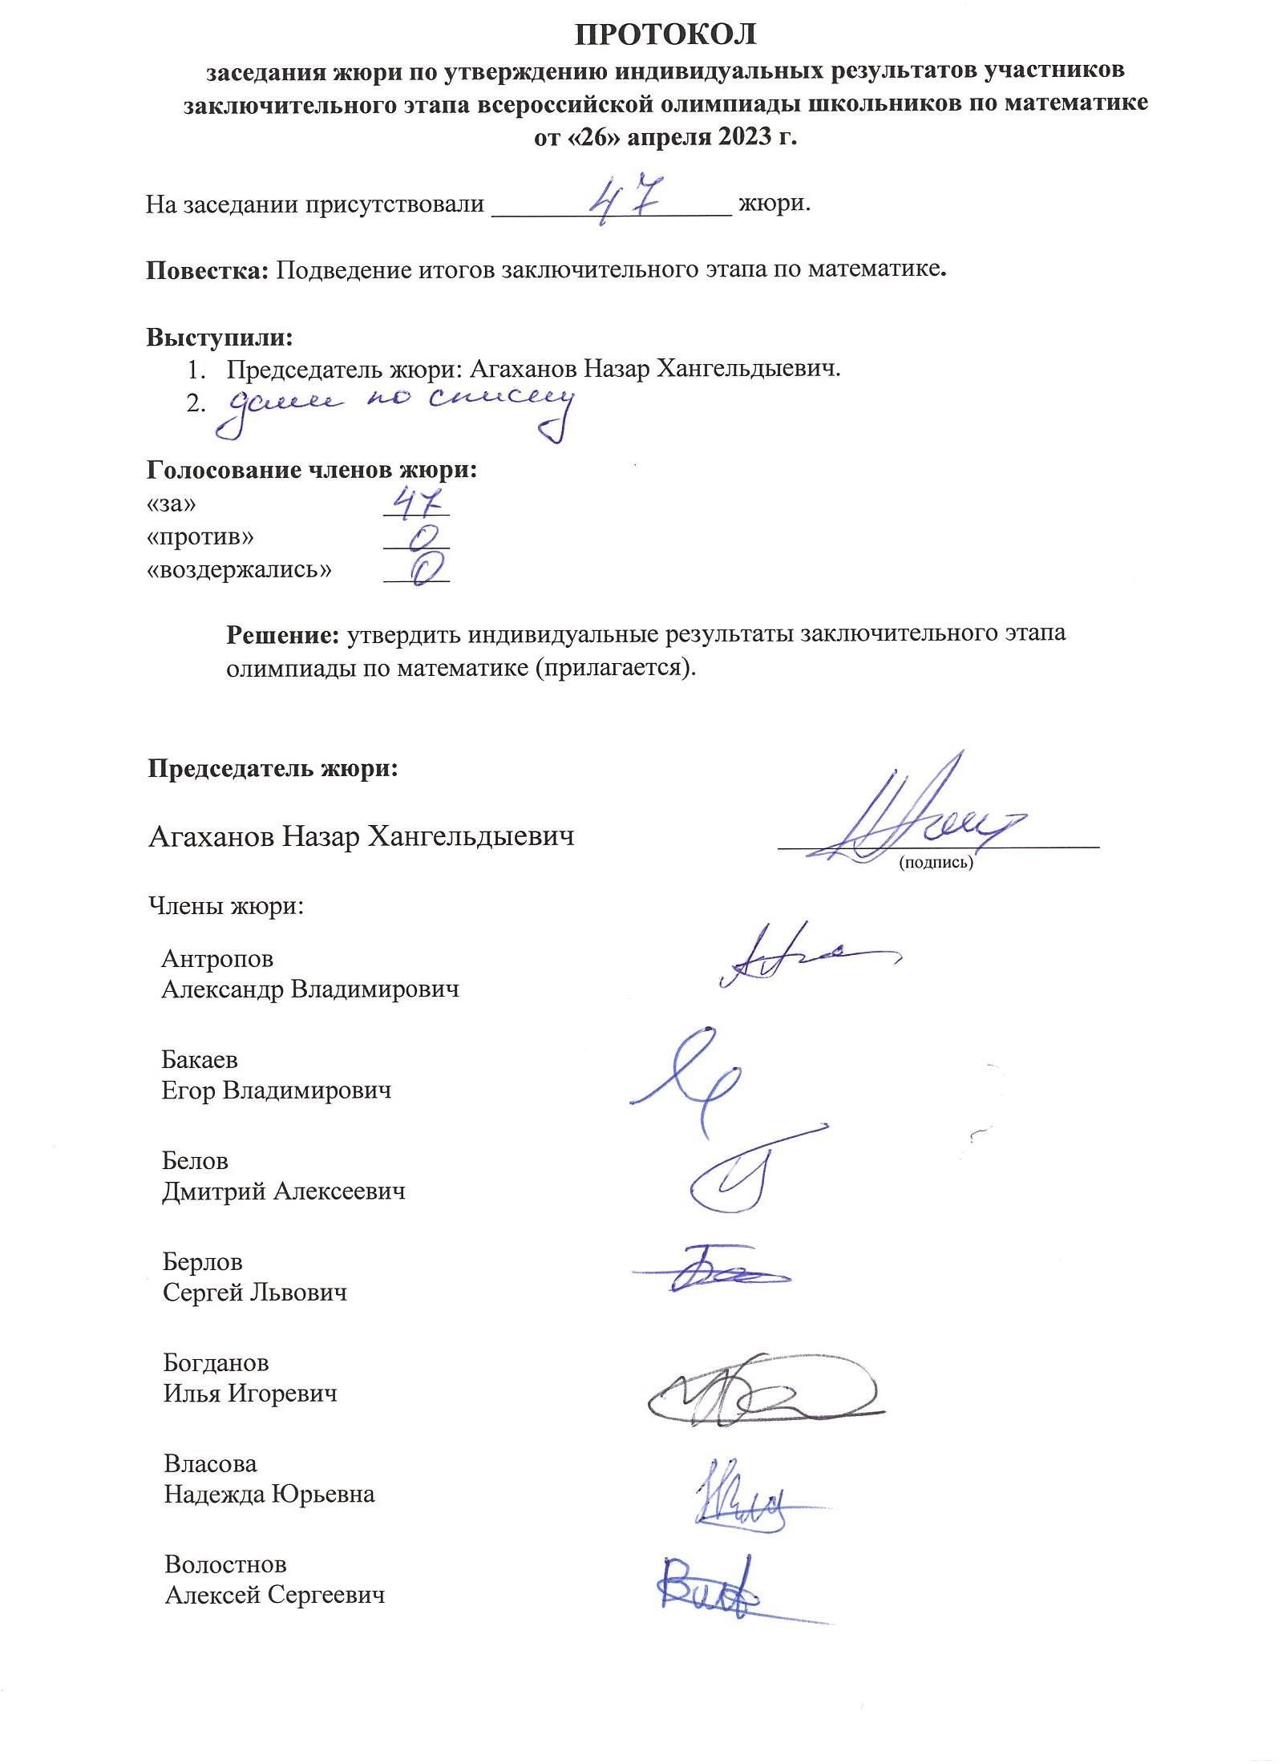

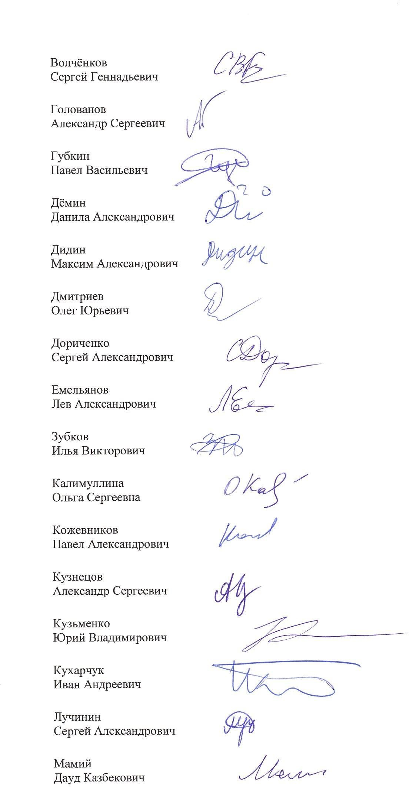

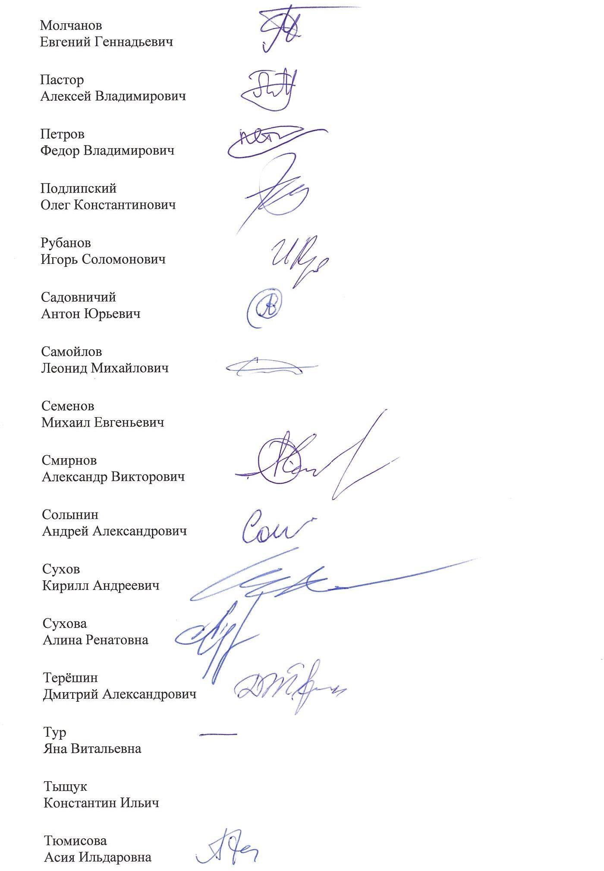

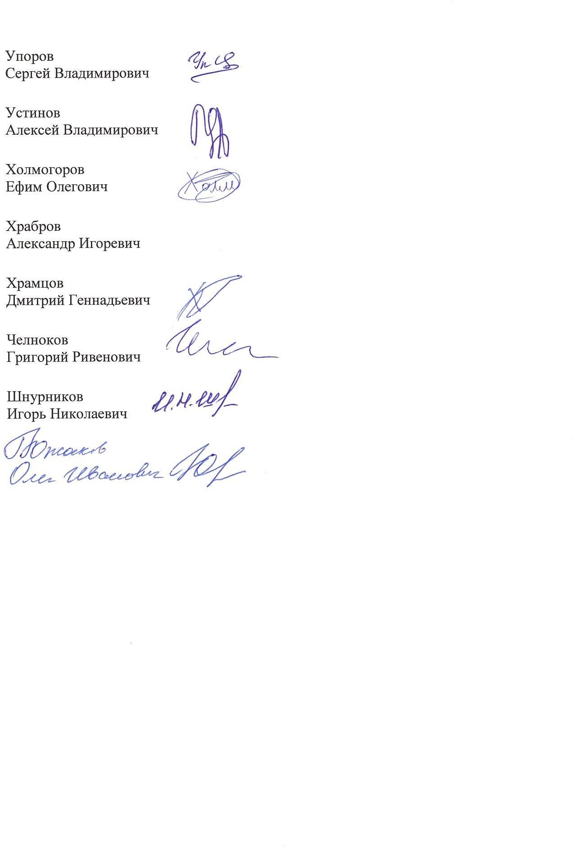

Приложение к заседанию жюри от 26 апреля 2023 г.
Рейтинговая таблица индивидуальных результатов участников заключительного этапа всероссийской олимпиады школьников по математике 2022-2023 учебного года
№ п/п | Фамилия, имя, отчество | Класс обучения | Субъект РФ | Образовательное учреждение | Результат (баллы) | Статус (победитель/призёр/участник)
9 класс
1 | Воинов Григорий Михайлович | 9 | г. Санкт- Петербург | Государственное бюджетное общеобразовательное учреждение «Президентский физико-математический лицей № 239» | 49 | Победитель
2 | Кравченко Роман Викторович | 8 | Краснодарский край | Муниципальное бюджетное общеобразовательное учреждение лицей «Технико-экономический» им. Г.С. Горшкова муниципального образования город Новороссийск Краснодарского края | 48 | Победитель
3 | Прозоров Роман Артурович | 9 | г. Москва | Автономная некоммерческая организация «Общеобразовательная школа Центра педагогического мастерства» | 47 | Победитель
4 | Большаков Максим Сергеевич | 8 | Республика Татарстан | Муниципальное автономное общеобразовательное учреждение «Лицей- интернат №2» Московского района г. Казани | 43 | Победитель
5 | Власов Алексей Романович | 9 | Челябинская область | Муниципальное бюджетное общеобразовательное учреждение «Физико- математический лицей №31 г. Челябинска» Челябинской области | 43 | Победитель
6 | Дмитриев Лев Константинович | 9 | г. Санкт- Петербург | Государственное бюджетное общеобразовательное учреждение «Президентский физико-математический лицей № 239» | 43 | Победитель
7 | Замоторин Илья Кириллович | 9 | г. Санкт- Петербург | Государственное бюджетное общеобразовательное учреждение «Президентский физико-математический лицей № 239» | 42 | Победитель
8 | Белоцерковцев Александр Михайлович | 9 | г. Санкт- Петербург | Государственное бюджетное общеобразовательное учреждение «Президентский физико-математический лицей № 239» | 41 | Победитель
9 | Бурлаков Александр Игоревич | 8 | г. Москва | Государственное бюджетное общеобразовательное учреждение города Москвы «Пятьдесят седьмая школа» | 39 | Призёр
10 | Авербах Давид Львович | 9 | г. Санкт- Петербург | Государственное бюджетное общеобразовательное учреждение «Президентский физико-математический лицей № 239» | 38 | Призёр
11 | Гришко Дмитрий Олегович | 8 | г. Москва | Государственное бюджетное общеобразовательное учреждение города Москвы «Школа № 58» | 37 | Призёр
12 | Назыров Сергей Алексеевич | 8 | Республика Татарстан | Муниципальное автономное общеобразовательное учреждение «Лицей- интернат №2» Московского района г. Казани | 37 | Призёр
13 | Фомин Фёдор Александрович | 9 | Московская область | Муниципальное автономное общеобразовательное учреждение городского округа Долгопрудный физико-математический лицей №5 | 37 | Призёр
14 | Русанов Евгений Васильевич | 9 | Курганская область | Муниципальное автономное общеобразовательное учреждение города Кургана «Гимназия № 30» Курганской области | 36 | Призёр
15 | Гарковенко Михаил Алексеевич | 9 | г. Москва | Государственное бюджетное общеобразовательное учреждение города Москвы «Школа № 2007 ФМШ» | 35 | Призёр
16 | Кокарев Иван Андреевич | 8 | Челябинская область | Муниципальное бюджетное общеобразовательное учреждение «Физико- математический лицей №31 г. Челябинска» Челябинской области | 35 | Призёр
17 | Шекера Артём Борисович | 9 | Московская область | Автономная некоммерческая общеобразовательная организация «Физтех- лицей» им. П.Л. Капицы | 35 | Призёр
18 | Пименов Марк Владимирович | 9 | г. Москва | Государственное бюджетное профессиональное образовательное учреждение города Москвы «Воробьевы горы» | 34 | Призёр
19 | Котов Тимофей Дмитриевич | 9 | г. Москва | Государственное бюджетное общеобразовательное учреждение города Москвы «Школа № 179» | 33 | Призёр
20 | Попов Алексей Игоревич | 9 | г. Санкт- Петербург | Государственное бюджетное общеобразовательное учреждение «Президентский физико-математический лицей № 239» | 33 | Призёр
21 | Суровцев Сергей Алексеевич | 9 | Кировская область | Кировское областное государственное общеобразовательное автономное учреждение «Кировский физико-математический лицей» | 33 | Призёр
22 | Алексеев Иван Сергеевич | 8 | г. Санкт- Петербург | Государственное бюджетное общеобразовательное учреждение «Президентский физико-математический лицей № 239» | 31 | Призёр
23 | Садыков Артём Ринатович | 9 | Челябинская область | Муниципальное бюджетное общеобразовательное учреждение «Физико- математический лицей №31 г. Челябинска» Челябинской области | 31 | Призёр
24 | Шишко Андрей Владимирович | 8 | г. Москва | Государственное бюджетное общеобразовательное учреждение города Москвы «Лицей «Вторая школа» имени В.Ф. Овчинникова» | 31 | Призёр
25 | Болуць Роман Валерьевич | 9 | Новосибирская область | Муниципальное автономное общеобразовательное учреждение «Лицей № 7» г. Бердска Новосибирской области | 30 | Призёр
26 | Ермилова Полина Андреевна | 8 | г. Москва | Государственное бюджетное общеобразовательное учреждение города Москвы «Лицей «Вторая школа» имени В.Ф. Овчинникова» | 30 | Призёр
27 | Запольски Мишель | 9 | г. Москва | Государственное бюджетное общеобразовательное учреждение города Москвы «Пятьдесят седьмая школа» | 30 | Призёр
28 | Кандрашкин Андрей Юрьевич | 9 | Республика Татарстан | Общеобразовательная школа-интернат «Лицей имени Н.И. Лобачевского» федерального государственного автономного образовательного учреждения высшего образования «Казанский (Приволжский) федеральный университет» | 30 | Призёр
29 | Кузнецов Иван Александрович | 8 | г. Санкт- Петербург | Государственное бюджетное общеобразовательное учреждение «Президентский физико-математический лицей № 239» | 30 | Призёр
30 | Орлов Степан Васильевич | 8 | Челябинская область | Муниципальное бюджетное общеобразовательное учреждение «Физико- математический лицей №31 г. Челябинска» Челябинской области | 30 | Призёр
31 | Фадеев Алексей Владиславович | 9 | г. Санкт- Петербург | Государственное бюджетное общеобразовательное учреждение «Президентский физико-математический лицей № 239» | 30 | Призёр
32 | Бельских Александр Иванович | 7 | г. Москва | Государственное бюджетное общеобразовательное учреждение города Москвы «Школа № 179» | 29 | Призёр
33 | Бовкун Тимофей Дмитриевич | 9 | Республика Башкортостан | Муниципальное автономное общеобразовательное учреждение «Лицей № 106 «Содружество» городского округа город Уфа Республики Башкортостан | 29 | Призёр
34 | Григорьев Матвей Максимович | 9 | Удмуртская Республика | Муниципальное бюджетное общеобразовательное учреждение «Средняя общеобразовательная школа № 91 с углубленным изучением отдельных предметов имени Надежды Курченко» (г. Ижевск) Удмуртской Республики | 29 | Призёр
35 | Лазарев Алексей Кириллович | 9 | г. Москва | Государственное бюджетное общеобразовательное учреждение города Москвы «Лицей «Вторая школа» имени В.Ф. Овчинникова» | 29 | Призёр
36 | Лесив Лев Алексеевич | 9 | Московская область | Муниципальное автономное общеобразовательное учреждение городского округа Долгопрудный физико-математический лицей №5 | 29 | Призёр
37 | Маляр Матвей Алексеевич | 9 | г. Москва | Государственное бюджетное общеобразовательное учреждение города Москвы «Лицей «Вторая школа» имени В.Ф. Овчинникова» | 29 | Призёр
38 | Махмутов Айнур Рушанович | 9 | Республика Татарстан | Специализированный учебный научный центр – общеобразовательная школа-интернат «IT- лицей» федерального государственного автономного образовательного учреждения высшего образования «Казанский (Приволжский) федеральный университет» | 29 | Призёр
39 | Мекешкин Глеб Антонович | 9 | Республика Татарстан | Муниципальное автономное общеобразовательное учреждение «Лицей №131» Вахитовского района г. Казани | 29 | Призёр
40 | Мухлисуллин Марат Рамилевич | 8 | г. Москва | Государственное бюджетное общеобразовательное учреждение города Москвы «Школа на Юго-Востоке имени Маршала В.И. Чуйкова» | 29 | Призёр
41 | Сираев Тимур Рустемович | 9 | г. Санкт- Петербург | Государственное бюджетное общеобразовательное учреждение «Президентский физико-математический лицей № 239» | 29 | Призёр
42 | Смекалин Станислав Максимович | 9 | Приморский край | Муниципальное бюджетное общеобразовательное учреждение средняя общеобразовательная школа № 3 городского округа Большой Камень Приморского края | 29 | Призёр
43 | Аксенова Елизавета Юрьевна | 7 | г. Санкт- Петербург | Государственное бюджетное общеобразовательное учреждение «Президентский физико-математический лицей № 239» | 28 | Призёр
44 | Андрианова Анастасия Михайловна | 9 | Ивановская область | Муниципальное бюджетное общеобразовательное учреждение «Лицей № 33» г. Иваново Ивановской области | 28 | Призёр
45 | Андриенко Игорь Денисович | 8 | г. Санкт- Петербург | Государственное бюджетное общеобразовательное учреждение «Президентский физико-математический лицей № 239» | 28 | Призёр
46 | Васильев Михаил Николаевич | 8 | Республика Татарстан | Общеобразовательная школа-интернат «Лицей имени Н.И. Лобачевского» федерального государственного автономного образовательного учреждения высшего образования «Казанский (Приволжский) федеральный университет» | 28 | Призёр
47 | Верткина Анна Элизабет | 9 | г. Санкт- Петербург | Государственное бюджетное общеобразовательное учреждение «Президентский физико-математический лицей № 239» | 28 | Призёр
48 | Волокитин Егор Максимович | 9 | г. Санкт- Петербург | федеральное государственное бюджетное учреждение высшего образования и науки «Санкт-Петербургский национальный исследовательский Академический университет Российской академии наук» им. Ж. И. Алфёрова, Академический лицей «Физико-техническая школа» им. Ж. И. Алфёрова | 28 | Призёр
49 | Голубов Никита Михайлович | 8 | г. Москва | Государственное бюджетное общеобразовательное учреждение города Москвы «Школа № 171» | 28 | Призёр
50 | Голубцова Александра Вадимовна | 9 | г. Москва | Общеобразовательная автономная некоммерческая организация «Школа «ЛЕТОВО» | 28 | Призёр
51 | Зеленов Михаил Дмитриевич | 9 | г. Москва | Государственное бюджетное общеобразовательное учреждение города Москвы «Школа № 1568 имени Пабло Неруды» | 28 | Призёр
52 | Зиганшин Рамир Русланович | 9 | Республика Татарстан | Специализированный учебный научный центр – общеобразовательная школа-интернат «IT- лицей» федерального государственного автономного образовательного учреждения высшего образования «Казанский (Приволжский) федеральный университет» | 28 | Призёр
53 | Лисок Артём Александрович | 8 | Томская область | Муниципальное автономное общеобразовательное учреждение лицей № 1 имени А.С. Пушкина г. Томска Томской области | 28 | Призёр
54 | Максимов Александр Владимирович | 9 | г. Санкт- Петербург | Государственное бюджетное общеобразовательное учреждение «Президентский физико-математический лицей № 239» | 28 | Призёр
55 | Образцова Ксения Михайловна | 8 | г. Санкт- Петербург | Государственное бюджетное общеобразовательное учреждение «Президентский физико-математический лицей № 239» | 28 | Призёр
56 | Огинский Владимир Романович | 8 | Краснодарский край | Муниципальное бюджетное общеобразовательное учреждение муниципального образования город Краснодар средняя общеобразовательная школа № 98 имени Героя Российской Федерации генерал- полковника Трошева Геннадия Николаевича | 28 | Призёр
57 | Принц Михаил Александрович | 9 | Новосибирская область | Структурное подразделение Новосибирского государственного университета – «Специализированный учебно-научный центр Университета» | 28 | Призёр
58 | Русанов Илья Сергеевич | 8 | Тюменская область | Государственное автономное общеобразовательное учреждение Тюменской области «Физико-математическая школа» г. Тюмени | 28 | Призёр
59 | Староверов Всеволод Дмитриевич | 9 | Саратовская область | Государственное автономное общеобразовательное учреждение Саратовской области «Музыкально-эстетический лицей имени Альфреда Гарриевича Шнитке» г. Энгельса | 28 | Призёр
60 | Страхова Марина Викторовна | 9 | Ульяновская область | Муниципальное бюджетное общеобразовательное учреждение гимназия №44 им. Деева В.Н. г. Ульяновска Ульяновской области | 28 | Призёр
61 | Стрелков Сергей Сергеевич | 7 | г. Санкт- Петербург | Государственное бюджетное общеобразовательное учреждение «Президентский физико-математический лицей № 239» | 28 | Призёр
62 | Ходунов Александр Сергеевич | 9 | г. Москва | Государственное бюджетное общеобразовательное учреждение города Москвы «Школа № 1568 имени Пабло Неруды» | 28 | Призёр
63 | Шкурихин Георгий Викторович | 6 | г. Санкт- Петербург | Государственное бюджетное общеобразовательное учреждение «Президентский физико-математический лицей № 239» | 28 | Призёр
64 | Науменя Андрей Станиславович | 9 | Калининградская область | Муниципальное автономное общеобразовательное учреждение города Калининграда средняя общеобразовательная школа № 28 Калининградской области | 27 | Участник
65 | Лукашин Александр Николаевич | 9 | г. Москва | Государственное бюджетное общеобразовательное учреждение города Москвы «Школа № 179» | 25 | Участник
66 | Нилов Иван Петрович | 9 | г. Москва | Государственное бюджетное общеобразовательное учреждение «Московская школа на Юго-Западе № 1543» | 25 | Участник
67 | Агеев Егор Артёмович | 9 | г. Санкт- Петербург | Государственное бюджетное общеобразовательное учреждение «Президентский физико-математический лицей № 239» | 24 | Участник
68 | Большаков Михаил Александрович | 9 | Нижегородская область | Муниципальное бюджетное общеобразовательное учреждение «Лицей № 40» г. Нижний Новгород Нижегородской области | 24 | Участник
69 | Ковальчук Александр Глебович | 9 | г. Санкт- Петербург | Государственное бюджетное общеобразовательное учреждение лицей № 366 Московского района Санкт-Петербурга «Физико-математический лицей» | 24 | Участник
70 | Скворцов Александр Михайлович | 8 | г. Санкт- Петербург | Государственное бюджетное общеобразовательное учреждение «Президентский физико-математический лицей № 239» | 24 | Участник
71 | Чебыкин Игорь Олегович | 9 | Кировская область | Кировское областное государственное общеобразовательное автономное учреждение «Кировский физико-математический лицей» | 24 | Участник
72 | Алимаскин Максим Алексеевич | 9 | Белгородская область | Муниципальное бюджетное общеобразовательное учреждение «Гимназия № 3» г. Белгорода Белгородской области | 23 | Участник
73 | Беляев Иван Алексеевич | 8 | Московская область | Автономная некоммерческая организация общеобразовательная школа «Новогорск» | 23 | Участник
74 | Дрозман Платон Ильич | 8 | г. Москва | Общеобразовательная автономная некоммерческая организация «Школа «ЛЕТОВО» | 23 | Участник
75 | Ерогов Максим Станиславович | 8 | Свердловская область | Специализированный учебно-научный центр федерального государственного автономного образовательного учреждения высшего образования «Уральский федеральный университет имени первого Президента России Б.Н.Ельцина» г. Екатеринбурга Свердловской области | 23 | Участник
76 | Киселёв Иван Александрович | 9 | Кировская область | Кировское областное государственное общеобразовательное автономное учреждение «Кировский физико-математический лицей» | 23 | Участник
77 | Королев Серафим Дмитриевич | 9 | Московская область | Муниципальное автономное общеобразовательное учреждение городского округа Долгопрудный физико-математический лицей №5 | 23 | Участник
78 | Лукшин Дмитрий Сергеевич | 8 | г. Москва | Государственное бюджетное общеобразовательное учреждение города Москвы «Лицей «Вторая школа» имени В.Ф. Овчинникова» | 23 | Участник
79 | Мартынов Антон Максимович | 8 | г. Санкт- Петербург | Государственное бюджетное общеобразовательное учреждение лицей № 64 Приморского района Санкт-Петербурга | 23 | Участник
80 | Мигранов Булат Рустамович | 9 | г. Москва | Государственное бюджетное общеобразовательное учреждение города Москвы «Лицей «Вторая школа» имени В.Ф. Овчинникова» | 23 | Участник
81 | Моисеев Федор Евгеньевич | 9 | Республика Татарстан | Специализированный учебный научный центр – общеобразовательная школа-интернат «IT- лицей» федерального государственного автономного образовательного учреждения высшего образования «Казанский (Приволжский) федеральный университет» | 23 | Участник
82 | Муравьев Иван Юрьевич | 9 | Саратовская область | Муниципальное автономное общеобразовательное учреждение «Лицей математики и информатики» Кировского района г.Саратова Саратовской области | 23 | Участник
83 | Нужных Олег Николаевич | 9 | Московская область | Муниципальное автономное общеобразовательное учреждение городского округа Долгопрудный физико-математический лицей №5 | 23 | Участник
84 | Орлов Андрей Алексеевич | 9 | г. Москва | Государственное бюджетное общеобразовательное учреждение города Москвы «Лицей «Вторая школа» имени В.Ф. Овчинникова» | 23 | Участник
85 | Осинин Константин Сергеевич | 8 | Нижегородская область | Муниципальное бюджетное общеобразовательное учреждение «Лицей № 40» г. Нижний Новгород Нижегородской области | 23 | Участник
86 | Смирнов Марк Евгеньевич | 9 | Брянская область | Государственное бюджетное общеобразовательное учреждение «Брянский городской лицей №1 имени А.С.Пушкина» Брянской области | 23 | Участник
87 | Барков Артём Александрович | 9 | г. Москва | Государственное бюджетное общеобразовательное учреждение города Москвы «Школа № 179» | 22 | Участник
88 | Бахтияров Яков Вячеславович | 8 | Московская область | Муниципальное автономное общеобразовательное учреждение городского округа Долгопрудный физико-математический лицей №5 | 22 | Участник
89 | Бацын Тимофей Михайлович | 8 | Нижегородская область | Муниципальное бюджетное общеобразовательное учреждение «Лицей № 40» г. Нижний Новгород Нижегородской области | 22 | Участник
90 | Богомолов Илья Константинович | 8 | Челябинская область | Муниципальное бюджетное общеобразовательное учреждение «Физико- математический лицей №31 г. Челябинска» Челябинской области | 22 | Участник
91 | Буркин Юрий Владимирович | 9 | Краснодарский край | Муниципальное бюджетное общеобразовательное учреждение лицей «Технико-экономический» им. Г.С. Горшкова муниципального образования город Новороссийск Краснодарского края | 22 | Участник
92 | Глазова Ирина Георгиевна | 8 | г. Санкт- Петербург | Государственное бюджетное общеобразовательное учреждение «Президентский физико-математический лицей № 239» | 22 | Участник
93 | Головко Дарья Олеговна | 9 | г. Москва | Автономная некоммерческая организация «Общеобразовательная школа Центра педагогического мастерства» | 22 | Участник
94 | Зарипов Алан Айдарович | 9 | Республика Татарстан | Муниципальное автономное общеобразовательное учреждение «Лицей №131» Вахитовского района г. Казани | 22 | Участник
95 | Карасева Ольга Вячеславовна | 9 | г. Москва | Государственное бюджетное общеобразовательное учреждение города Москвы «Лицей «Вторая школа» имени В.Ф. Овчинникова» | 22 | Участник
96 | Комин Дмитрий Сергеевич | 8 | г. Москва | Государственное бюджетное профессиональное образовательное учреждение города Москвы «Воробьевы горы» | 22 | Участник
97 | Конышев Владимир Дмитриевич | 9 | г. Москва | Государственное бюджетное общеобразовательное учреждение города Москвы «Лицей «Вторая школа» имени В.Ф. Овчинникова» | 22 | Участник
98 | Лазарев Михаил Александрович | 8 | г. Москва | Общеобразовательная автономная некоммерческая организация «Школа «ЛЕТОВО» | 22 | Участник
99 | Малиновский Максим Игоревич | 8 | г. Москва | Государственное бюджетное общеобразовательное учреждение города Москвы «Лицей «Вторая школа» имени В.Ф. Овчинникова» | 22 | Участник
100 | Нагуманов Юсуф Эдуардович | 9 | Республика Мордовия | Государственное бюджетное общеобразовательное учреждение Республики Мордовия «Республиканский лицей для одарённых детей» г. Саранска | 22 | Участник
101 | Павлова Екатерина Федоровна | 8 | г. Москва | Государственное бюджетное общеобразовательное учреждение города Москвы «Пятьдесят седьмая школа» | 22 | Участник
102 | Сторожев Александр Сергеевич | 8 | г. Москва | Государственное бюджетное общеобразовательное учреждение города Москвы «Школа № 315» | 22 | Участник
103 | Таранов Павел Игоревич | 9 | г. Москва | Государственное бюджетное общеобразовательное учреждение города Москвы «Школа № 444» | 22 | Участник
104 | Тимофеев Артём Вячеславович | 6 | Республика Татарстан | Муниципальное бюджетное общеобразовательное учреждение «Заинская средняя общеобразовательная школа №4» Заинского муниципального района Республики Татарстан | 22 | Участник
105 | Черняк Тимур Дмитриевич | 9 | г. Санкт- Петербург | Государственное бюджетное общеобразовательное учреждение «Президентский физико-математический лицей № 239» | 22 | Участник
106 | Щербаков Константин Сергеевич | 9 | г. Москва | Государственное бюджетное общеобразовательное учреждение города Москвы «Школа № 179» | 22 | Участник
107 | Яковлева Анна Евгеньевна | 8 | г. Москва | Государственное бюджетное общеобразовательное учреждение города Москвы «Пятьдесят седьмая школа» | 22 | Участник
108 | Ятченко Кирилл Вячеславович | 9 | Курганская область | Муниципальное автономное общеобразовательное учреждение города Кургана «Гимназия № 30» Курганской области | 22 | Участник
109 | Аверин Михаил Валерьевич | 9 | г. Москва | Государственное бюджетное общеобразовательное учреждение города Москвы «Школа № 179» | 21 | Участник
110 | Брыкин Семён Александрович | 9 | Новосибирская область | Муниципальное автономное общеобразовательное учреждение города Новосибирска «Гимназия № 1» Новосибирской области | 21 | Участник
111 | Веселов Максим Максимович | 9 | г. Москва | Государственное бюджетное общеобразовательное учреждение города Москвы «Школа № 1568 имени Пабло Неруды» | 21 | Участник
112 | Волошина Светлана Сергеевна | 9 | Нижегородская область | Муниципальное бюджетное общеобразовательное учреждение «Лицей № 40» г. Нижний Новгород Нижегородской области | 21 | Участник
113 | Востриков Андрей Максимович | 9 | г. Москва | Государственное бюджетное общеобразовательное учреждение города Москвы «Школа № 179» | 21 | Участник
114 | Далингер Михаил Яковлевич | 9 | г. Санкт- Петербург | Государственное бюджетное общеобразовательное учреждение «Президентский физико-математический лицей № 239» | 21 | Участник
115 | Дергунова Анна Владимировна | 9 | Ульяновская область | Муниципальное бюджетное общеобразовательное учреждение города Ульяновска «Гимназия № 34» Ульяновской области | 21 | Участник
116 | Манташов Арсений Ревазович | 9 | Курганская область | Муниципальное бюджетное общеобразовательное учреждение города Кургана «Средняя общеобразовательная школа № 26» Курганской области | 21 | Участник
117 | Мизев Андрей Алексеевич | 9 | Пермский край | Муниципальное автономное общеобразовательное учреждение «Средняя общеобразовательная школа № 9 им. А.С. Пушкина с углубленным изучением предметов физико-математического цикла» г. Перми Пермского края | 21 | Участник
118 | Плотникова Мария Михайловна | 9 | г. Москва | Государственное бюджетное общеобразовательное учреждение города Москвы «Лицей «Вторая школа» имени В.Ф. Овчинникова» | 21 | Участник
119 | Погорелов Фёдор Михайлович | 9 | г. Москва | Государственное бюджетное общеобразовательное учреждение города Москвы «Школа № 179» | 21 | Участник
120 | Погребисский Иван Григорьевич | 9 | г. Москва | Государственное бюджетное общеобразовательное учреждение города Москвы «Школа № 179» | 21 | Участник
121 | Полувесов Кирилл Алексеевич | 9 | Ульяновская область | Муниципальное автономное общеобразовательное учреждение города Ульяновска «Физико-математический лицей № 38» Ульяновской области | 21 | Участник
122 | Сокольников Алексей Сергеевич | 9 | Омская область | Бюджетное общеобразовательное учреждение Омской области «Многопрофильный образовательный центр развития одаренности № 117» г. Омска | 21 | Участник
123 | Титов Виктор Борисович | 7 | г. Санкт- Петербург | Государственное бюджетное общеобразовательное учреждение лицей № 366 Московского района Санкт-Петербурга «Физико-математический лицей» | 21 | Участник
124 | Туржов Тимур Андреевич | 9 | г. Москва | Государственное бюджетное общеобразовательное учреждение города Москвы «Лицей «Вторая школа» имени В.Ф. Овчинникова» | 21 | Участник
125 | Шмидт Семён Владимирович | 9 | Нижегородская область | Муниципальное автономное общеобразовательное учреждение «Лицей № 38» г. Нижний Новгород Нижегородской области | 21 | Участник
126 | Абзалилов Артур Дамирович | 9 | Республика Татарстан | Муниципальное автономное общеобразовательное учреждение для детей, проявивших выдающиеся способности «Средняя общеобразовательная школа- интернат «Специализированный олимпиадно- научный центр «СОлНЦе» Вахитовского района г. Казани | 20 | Участник
127 | Матвеева Кира Павловна | 8 | г. Москва | Государственное бюджетное общеобразовательное учреждение города Москвы «Пятьдесят седьмая школа» | 20 | Участник
128 | Миков Михаил Ильич | 9 | Пермский край | Муниципальное автономное общеобразовательное учреждение «Средняя общеобразовательная школа № 9 им. А.С. Пушкина с углубленным изучением предметов физико-математического цикла» г. Перми Пермского края | 20 | Участник
129 | Землина Дарья Анатольевна | 9 | Челябинская область | Муниципальное бюджетное общеобразовательное учреждение «Физико- математический лицей №31 г. Челябинска» Челябинской области | 19 | Участник
130 | Иванов Госман Русланович | 8 | Республика Татарстан | Муниципальное автономное общеобразовательное учреждение «Лицей- интернат №2» Московского района г. Казани | 19 | Участник
131 | Садыков Эмиль Русланович | 8 | Республика Татарстан | Муниципальное автономное общеобразовательное учреждение «Лицей №131» Вахитовского района г. Казани | 19 | Участник
132 | Соколов Анатолий Даниилович | 8 | Московская область | Муниципальное бюджетное общеобразовательное учреждение лицей №4, Московская область, городской округ Чехов | 19 | Участник
133 | Демидкин Максим Сергеевич | 9 | г. Москва | Государственное бюджетное профессиональное образовательное учреждение города Москвы «Воробьевы горы» | 17 | Участник
134 | Токарев Глеб Михайлович | 9 | Тюменская область | Государственное автономное общеобразовательное учреждение Тюменской области «Физико-математическая школа» г. | 17 | Участник
 |  |  |  | Тюмени
135 | Шибицкий Егор Сергеевич | 9 | Московская область | Муниципальное общеобразовательное учреждение Гимназия №1, Московская область, городской округ Жуковский | 17 | Участник
136 | Виноградов Александр Алексеевич | 9 | г. Москва | Государственное бюджетное общеобразовательное учреждение города Москвы «Лицей «Вторая школа» имени В.Ф. Овчинникова» | 16 | Участник
137 | Стышнева Александра Игоревна | 9 | г. Москва | Государственное бюджетное общеобразовательное учреждение города Москвы «Пятьдесят седьмая школа» | 16 | Участник
138 | Титов Дмитрий Борисович | 7 | г. Санкт- Петербург | Государственное бюджетное общеобразовательное учреждение лицей № 366 Московского района Санкт-Петербурга «Физико-математический лицей» | 16 | Участник
139 | Быканов Даниил Витальевич | 9 | Свердловская область | Специализированный учебно-научный центр федерального государственного автономного образовательного учреждения высшего образования «Уральский федеральный университет имени первого Президента России Б.Н.Ельцина» г. Екатеринбурга Свердловской области | 15 | Участник
140 | Макоян Георгий Каренович | 8 | Самарская область | Государственное бюджетное общеобразовательное учреждение Самарской области «Гимназия № 1 (Базовая школа Российской академии наук)» г. Самары Самарской области | 15 | Участник
141 | Морозов Михаил Александрович | 9 | г. Москва | Государственное бюджетное общеобразовательное учреждение города Москвы «Школа № 444» | 15 | Участник
142 | Муржина Дарья Дмитриевна | 8 | г. Москва | Государственное бюджетное общеобразовательное учреждение города Москвы «Пятьдесят седьмая школа» | 15 | Участник
143 | Цыренов Ардан Доржиевич | 9 | г. Москва | Государственное бюджетное общеобразовательное учреждение города Москвы «Академическая школа № 1534» | 15 | Участник
144 | Авдеев Фёдор Евгеньевич | 9 | г. Москва | Государственное бюджетное общеобразовательное учреждение города Москвы «Лицей «Вторая школа» имени В.Ф. Овчинникова» | 14 | Участник
145 | Грекова Дарья Сергеевна | 9 | г. Москва | Государственное бюджетное общеобразовательное учреждение города Москвы «Пятьдесят седьмая школа» | 14 | Участник
146 | Кононенко Никита Андреевич | 9 | Удмуртская Республика | Государственное бюджетное общеобразовательное учреждение Удмуртской Республики «Экономико-математический лицей № 29», г. Ижевск | 14 | Участник
147 | Кузнецов Вадим Игоревич | 9 | Тюменская область | Государственное автономное общеобразовательное учреждение Тюменской области «Физико-математическая школа» г. Тюмени | 14 | Участник
148 | Лосев Пётр Валерьевич | 9 | г. Москва | Государственное бюджетное общеобразовательное учреждение города Москвы «Пятьдесят седьмая школа» | 14 | Участник
149 | Радаева Ангелина Николаевна | 9 | Республика Мордовия | Государственное бюджетное общеобразовательное учреждение Республики Мордовия «Республиканский лицей для одарённых детей» г. Саранска | 14 | Участник
150 | Разумеев Рафаэль Русланович | 9 | Республика Татарстан | Муниципальное автономное общеобразовательное учреждение «Лицей- интернат №2» Московского района г. Казани | 14 | Участник
151 | Штайн Александр Вадимович | 9 | г. Москва | Государственное бюджетное профессиональное образовательное учреждение города Москвы «Воробьевы горы» | 14 | Участник
152 | Штурман Арсений Александрович | 8 | Ярославская область | Муниципальное общеобразовательное учреждение «Средняя школа № 44» г. Ярославля Ярославской области | 14 | Участник
153 | Овчаров Григорий Александрович | 9 | Магаданская область | Муниципальное автономное общеобразовательное учреждение «Гимназия № 30» (г. Магадан) Магаданской области | 13 | Участник
154 | Ходакова Ева Гариевна | 9 | г. Санкт- Петербург | Государственное бюджетное общеобразовательное учреждение «Президентский физико-математический лицей № 239» | 13 | Участник
155 | Корнеев Виктор Константинович | 9 | Тверская область | Муниципальное бюджетное общеобразовательное учреждение средняя общеобразовательная школа с углубленным изучением математики № 17 г. Твери Тверской области | 10 | Участник
156 | Дмитренок Марта Андреевна | 8 | г. Москва | Государственное бюджетное общеобразовательное учреждение города Москвы «Лицей «Вторая школа» имени В.Ф. Овчинникова» | 9 | Участник
157 | Смирнов Илья Сергеевич | 8 | г. Москва | Государственное бюджетное общеобразовательное учреждение города Москвы «Лицей «Вторая школа» имени В.Ф. Овчинникова» | 9 | Участник
158 | Атрошкин Игорь Александрович | 9 | Республика Карелия | Муниципальное бюджетное общеобразовательное учреждение Петрозаводского городского округа «Лицей №1» Республики Карелия | 7 | Участник
159 | Козлов Андрей Вячеславович | 9 | Ханты- Мансийский автономный округ | Муниципальное бюджетное общеобразовательное учреждение средняя общеобразовательная школа № 46 с углубленным изучением отдельных предметов г. Сургута Ханты-Мансийского автономного округа-Югры | 2 | Участник
10 класс
1 | Пистунов Григорий Андреевич | 10 | г. Москва | Государственное бюджетное профессиональное образовательное учреждение города Москвы «Воробьевы горы» | 44 | Победитель
2 | Булгаков Дмитрий Николаевич | 10 | г. Санкт- Петербург | Государственное бюджетное общеобразовательное учреждение «Президентский физико-математический лицей № 239» | 43 | Победитель
3 | Никитин Фёдор Сергеевич | 10 | г. Санкт- Петербург | Государственное бюджетное общеобразовательное учреждение «Президентский физико-математический лицей № 239» | 43 | Победитель
4 | Уткин Евгений Денисович | 10 | Саратовская область | Государственное автономное общеобразовательное учреждение Саратовской области «Физико-технический лицей № 1» г. Саратова | 43 | Победитель
5 | Ким Пётр Витальевич | 7 | г. Москва | Государственное бюджетное профессиональное образовательное учреждение города Москвы «Воробьевы горы» | 42 | Победитель
6 | Сырцов Степан Сергеевич | 10 | г. Санкт- Петербург | Государственное бюджетное общеобразовательное учреждение «Президентский физико-математический лицей № 239» | 42 | Победитель
7 | Ленская Наталия Андреевна | 10 | г. Москва | Государственное бюджетное общеобразовательное учреждение города Москвы «Школа № 2086» | 41 | Победитель
8 | Бакаев Артемий Алексеевич | 10 | г. Москва | Государственное бюджетное профессиональное образовательное учреждение города Москвы «Воробьевы горы» | 40 | Победитель
9 | Смирнов Илья Владимирович | 10 | Ярославская область | Государственное общеобразовательное учреждение Ярославской области «Средняя школа № 33 им. К. Маркса с углубленным изучением математики» г. Ярославля | 40 | Победитель
10 | Черепанов Георгий Дмитриевич | 10 | Вологодская область | Муниципальное общеобразовательное учреждение «Лицей № 32» г. Вологды Вологодской области | 40 | Победитель
11 | Вылубков Дмитрий Александрович | 10 | Республика Башкортостан | Муниципальное автономное общеобразовательное учреждение «Физико- математический лицей № 93» городского округа город Уфа Республики Башкортостан | 39 | Призёр
12 | Шиляев Марк Михайлович | 10 | г. Москва | Государственное бюджетное профессиональное образовательное учреждение города Москвы «Воробьевы горы» | 39 | Призёр
13 | Иванов Максим Олегович | 10 | Пензенская область | Государственное бюджетное нетиповое общеобразовательное учреждение Пензенской области «Губернский лицей», г. Пенза | 38 | Призёр
14 | Арзамасов Александр Вячеславович | 10 | Республика Татарстан | Муниципальное бюджетное общеобразовательное учреждение «Гимназия № 26», Республика Татарстан, г. Набережные Челны | 37 | Призёр
15 | Пучков Пётр Андреевич | 10 | Саратовская область | Муниципальное автономное общеобразовательное учреждение «Гимназия №87» г. Саратова Саратовской области | 37 | Призёр
16 | Салимова Анастасия Ирековна | 10 | г. Москва | Государственное бюджетное общеобразовательное учреждение города Москвы «Школа № 2086» | 37 | Призёр
17 | Акимов Даниил Антонович | 10 | г. Москва | Государственное бюджетное общеобразовательное учреждение города Москвы «Лицей «Вторая школа» имени В.Ф. Овчинникова» | 36 | Призёр
18 | Бейлин Илья Дмитриевич | 10 | Ярославская область | Муниципальное общеобразовательное учреждение лицей №2 городского округа город Рыбинск Ярославской области | 36 | Призёр
19 | Беляев Даниил Александрович | 10 | г. Москва | Государственное бюджетное общеобразовательное учреждение города Москвы «Лицей «Вторая школа» имени В.Ф. Овчинникова» | 36 | Призёр
20 | Винокурова Елизавета Игоревна | 10 | Тюменская область | Государственное автономное общеобразовательное учреждение Тюменской области «Физико-математическая школа» г. Тюмени | 36 | Призёр
21 | Галяпин Георгий Владимирович | 10 | г. Москва | Государственное бюджетное общеобразовательное учреждение города Москвы «Лицей «Вторая школа» имени В.Ф. Овчинникова» | 36 | Призёр
22 | Горин Глеб Владимирович | 10 | Республика Мордовия | Государственное бюджетное общеобразовательное учреждение Республики Мордовия «Республиканский лицей для одарённых детей» г. Саранска | 36 | Призёр
23 | Жукова Елизавета Владиславовна | 10 | г. Москва | Государственное бюджетное профессиональное образовательное учреждение города Москвы «Воробьевы горы» | 36 | Призёр
24 | Ревыкин Никита Денисович | 10 | г. Санкт- Петербург | Государственное бюджетное общеобразовательное учреждение «Президентский физико-математический лицей № 239» | 36 | Призёр
25 | Рипенко Макар Андреевич | 10 | Республика Татарстан | Муниципальное бюджетное общеобразовательное учреждение «Гимназия № 26», Республика Татарстан, г. Набережные Челны | 36 | Призёр
26 | Рыбка Дмитрий Евгеньевич | 10 | г. Санкт- Петербург | Государственное бюджетное общеобразовательное учреждение «Президентский физико-математический лицей № 239» | 36 | Призёр
27 | Рыжова Ольга Андреевна | 10 | Московская область | Муниципальное общеобразовательное учреждение лицей № 14, Московская область, городской округ Жуковский | 36 | Призёр
28 | Агафонкин Егор Дмитриевич | 10 | Ростовская область | Муниципальное автономное общеобразовательное учреждение лицей № 4 (ТМОЛ) г. Таганрога Ростовской области | 35 | Призёр
29 | Аетдинов Ильяс Эльдарович | 10 | Республика Татарстан | Муниципальное бюджетное общеобразовательное учреждение «Гимназия № 26», Республика Татарстан, г. Набережные Челны | 35 | Призёр
30 | Атовмян Артём Ашотович | 10 | г. Санкт- Петербург | Государственное бюджетное общеобразовательное учреждение «Президентский физико-математический лицей № 239» | 35 | Призёр
31 | Илаев Алексей Михайлович | 10 | г. Москва | Государственное бюджетное общеобразовательное учреждение города Москвы «Школа № 2086» | 35 | Призёр
32 | Киселёв Николай Николаевич | 10 | г. Москва | Государственное бюджетное общеобразовательное учреждение города Москвы «Лицей «Вторая школа» имени В.Ф. Овчинникова» | 35 | Призёр
33 | Лобацкий Илья Юрьевич | 10 | Красноярский край | Муниципальное автономное общеобразовательное учреждение «Средняя школа № 152 имени А.Д. Березина» г. Красноярска Красноярского края | 35 | Призёр
34 | Магизова Яна Альбертовна | 10 | г. Санкт- Петербург | Государственное бюджетное общеобразовательное учреждение «Президентский физико-математический лицей № 239» | 35 | Призёр
35 | Поздеев Алексей Андреевич | 10 | г. Москва | Государственное бюджетное общеобразовательное учреждение города Москвы «Бауманская инженерная школа № 1580» | 35 | Призёр
36 | Трондин Артем Романович | 10 | Ярославская область | Муниципальное общеобразовательное учреждение лицей №2 городского округа город Рыбинск Ярославской области | 35 | Призёр
37 | Урусов Михаил Алексеевич | 10 | г. Санкт- Петербург | Государственное бюджетное общеобразовательное учреждение «Президентский физико-математический лицей № 239» | 35 | Призёр
38 | Виноградов Николай Александрович | 10 | г. Санкт- Петербург | Государственное бюджетное общеобразовательное учреждение «Президентский физико-математический лицей № 239» | 34 | Призёр
39 | Матюпатенко Максим Кириллович | 10 | г. Москва | Государственное бюджетное общеобразовательное учреждение города Москвы «Школа № 179» | 34 | Призёр
40 | Патрушев Василий Григорьевич | 9 | Приморский край | Муниципальное бюджетное общеобразовательное учреждение «Средняя общеобразовательная школа № 9 с углубленным изучением китайского языка г. Владивостока» Приморского края | 33 | Призёр
41 | Долгов Владислав Алексеевич | 10 | Нижегородская область | Муниципальное автономное общеобразовательное учреждение «Лицей № 82» г. Нижний Новгород Нижегородской области | 32 | Призёр
42 | Ильин Тимофей Романович | 10 | г. Санкт- Петербург | Государственное бюджетное общеобразовательное учреждение «Президентский физико-математический лицей № 239» | 32 | Призёр
43 | Валиахметов Амир Ренатович | 10 | Республика Татарстан | Муниципальное автономное общеобразовательное учреждение «Лицей №131» Вахитовского района г. Казани | 31 | Призёр
44 | Гавришкин Семён Иванович | 10 | Челябинская область | Муниципальное бюджетное общеобразовательное учреждение «Физико- математический лицей №31 г. Челябинска» Челябинской области | 31 | Призёр
45 | Зверева Анастасия Михайловна | 10 | г. Москва | Государственное бюджетное общеобразовательное учреждение города Москвы «Школа № 1568 имени Пабло Неруды» | 31 | Призёр
46 | Цой Андрей Дмитриевич | 10 | Новосибирская область | Муниципальное автономное общеобразовательное учреждение города Новосибирска «Образовательный центр - гимназия № 6 «Горностай» Новосибирской области | 31 | Призёр
47 | Абрамов Константин Олегович | 10 | г. Санкт- Петербург | Государственное бюджетное общеобразовательное учреждение «Президентский физико-математический лицей № 239» | 30 | Призёр
48 | Злотникова Таисия Сергеевна | 10 | Московская область | Муниципальное бюджетное общеобразовательное учреждение города Дубны Московской области, лицей № 6 имени академика Г.Н. Флёрова | 30 | Призёр
49 | Кармацких Ульяна Васильевна | 10 | Тюменская область | Государственное автономное общеобразовательное учреждение Тюменской области «Физико-математическая школа» г. Тюмени | 30 | Призёр
50 | Пелишенко Михаил Юрьевич | 10 | г. Москва | Государственное бюджетное общеобразовательное учреждение города Москвы «Школа № 2086» | 30 | Призёр
51 | Султанов Дамир Рафилевич | 10 | Республика Татарстан | Специализированный учебный научный центр – общеобразовательная школа-интернат «IT- лицей» федерального государственного автономного образовательного учреждения высшего образования «Казанский (Приволжский) федеральный университет» | 30 | Призёр
52 | Баранова Юлия Александровна | 10 | Удмуртская Республика | Муниципальное бюджетное общеобразовательное учреждение «Ижевский естественно-гуманитарный лицей «Школа-30» Удмуртской Республики | 29 | Призёр
53 | Делозари Иван Дмитриевич | 10 | г. Москва | Государственное бюджетное общеобразовательное учреждение города Москвы «Школа № 2086» | 29 | Призёр
54 | Диженин Александр Витальевич | 10 | Новосибирская область | Структурное подразделение Новосибирского государственного университета – «Специализированный учебно-научный центр Университета» | 29 | Призёр
55 | Дудкин Максим Андреевич | 10 | г. Санкт- Петербург | Государственное бюджетное общеобразовательное учреждение «Президентский физико-математический лицей № 239» | 29 | Призёр
56 | Евгеньев Григорий Евгеньевич | 10 | Республика Татарстан | общеобразовательная школа-интернат «Лицей имени Н.И. Лобачевского» федерального государственного автономного образовательного учреждения высшего образования «Казанский (Приволжский) федеральный университет» | 29 | Призёр
57 | Зырянов Иван Евгеньевич | 10 | г. Москва | Специализированный учебно-научный центр (факультет) - школа-интернат имени А.Н. Колмогорова Московского государственного университета имени М.В.Ломоносова | 29 | Призёр
58 | Потехин Юрий Сергеевич | 10 | Свердловская область | Муниципальное автономное общеобразовательное учреждение гимназия № 9 Верх-Исетского района города Екатеринбурга Свердловской области | 29 | Призёр
59 | Руденко Михаил Дмитриевич | 10 | г. Санкт- Петербург | федеральное государственное бюджетное учреждение высшего образования и науки «Санкт-Петербургский национальный исследовательский Академический университет Российской академии наук» им. Ж. И. Алфёрова, Академический лицей «Физико-техническая школа» им. Ж. И. Алфёрова | 29 | Призёр
60 | Филиппов Константин Викторович | 10 | Московская область | Муниципальное общеобразовательное учреждение Гимназия №1, Московская область, городской округ Жуковский | 29 | Призёр
61 | Хо Данг Зунг | 10 | г. Москва | Государственное бюджетное общеобразовательное учреждение города Москвы «Лицей «Вторая школа» имени В.Ф. Овчинникова» | 29 | Призёр
62 | Шевкопляс Максим Евгеньевич | 10 | г. Санкт- Петербург | Государственное бюджетное общеобразовательное учреждение «Президентский физико-математический лицей № 239» | 29 | Призёр
63 | Янгиров Камал Тагирович | 10 | Республика Татарстан | Специализированный учебный научный центр – общеобразовательная школа-интернат «IT- лицей» федерального государственного автономного образовательного учреждения высшего образования «Казанский (Приволжский) федеральный университет» | 29 | Призёр
64 | Ящук Анна Игоревна | 10 | Калининградская область | Муниципальное автономное общеобразовательное учреждение города Калининграда лицей № 23 Калининградской области | 29 | Призёр
65 | Валеева София Альбертовна | 10 | Республика Татарстан | Муниципальное бюджетное общеобразовательное учреждение «Гимназия №122 имени Ж.А.Зайцевой» Московского района г.Казани | 28 | Призёр
66 | Гордеев Вячеслав Андреевич | 10 | г. Москва | Государственное бюджетное общеобразовательное учреждение города Москвы «Школа № 179» | 28 | Призёр
67 | Демидов Илья Дмитриевич | 10 | Республика Татарстан | Муниципальное автономное общеобразовательное учреждение «Лицей №131» Вахитовского района г. Казани | 28 | Призёр
68 | Колегов Денис Артёмович | 10 | г. Санкт- Петербург | Государственное бюджетное общеобразовательное учреждение «Президентский физико-математический лицей № 239» | 28 | Призёр
69 | Луховицкая Инна Борисовна | 10 | Московская область | Муниципальное общеобразовательное учреждение Гимназия №1, Московская область, городской округ Жуковский | 28 | Призёр
70 | Муравьев Михаил Владимирович | 10 | Кировская область | Кировское областное государственное общеобразовательное автономное учреждение «Кировский физико-математический лицей» | 28 | Призёр
71 | Новичков Григорий Ильич | 10 | г. Москва | Государственное бюджетное общеобразовательное учреждение города Москвы «Лицей «Вторая школа» имени В.Ф. Овчинникова» | 28 | Призёр
72 | Прохоров Павел Игоревич | 10 | г. Москва | Государственное бюджетное общеобразовательное учреждение города Москвы «Лицей «Вторая школа» имени В.Ф. Овчинникова» | 28 | Призёр
73 | Чернов Максим Вячеславович | 10 | г. Москва | Автономная некоммерческая организация «Общеобразовательная школа Центра педагогического мастерства» | 28 | Призёр
74 | Галимов Тимур Маратович | 10 | Республика Татарстан | Общеобразовательная школа-интернат «Лицей имени Н.И. Лобачевского» федерального государственного автономного образовательного учреждения высшего образования «Казанский (Приволжский) федеральный университет» | 27 | Участник
75 | Твердохлеб Артём Сергеевич | 10 | г. Москва | Государственное бюджетное общеобразовательное учреждение города Москвы «Лицей «Вторая школа» имени В.Ф. Овчинникова» | 27 | Участник
76 | Устименко Глеб Витальевич | 10 | г. Москва | Государственное бюджетное общеобразовательное учреждение города Москвы «Школа № 179» | 27 | Участник
77 | Валиев Равиль Рафаэлевич | 10 | Республика Татарстан | Муниципальное автономное общеобразовательное учреждение «Лицей №131» Вахитовского района г. Казани | 26 | Участник
78 | Заречнев Михаил Константинович | 10 | г. Москва | Государственное бюджетное профессиональное образовательное учреждение города Москвы «Воробьевы горы» | 26 | Участник
79 | Алексеев Антон Сергеевич | 10 | г. Москва | Государственное бюджетное общеобразовательное учреждение города Москвы «Лицей «Вторая школа» имени В.Ф. Овчинникова» | 25 | Участник
80 | Ожегов Леонид Александрович | 10 | Пермский край | Муниципальное автономное общеобразовательное учреждение «Средняя общеобразовательная школа № 9 им. А.С. Пушкина с углубленным изучением предметов физико-математического цикла» г. Перми Пермского края | 25 | Участник
81 | Редько Григорий Алексеевич | 10 | г. Москва | Государственное бюджетное общеобразовательное учреждение города Москвы «Школа № 2086» | 25 | Участник
82 | Степичев Евгений Александрович | 10 | г. Москва | Государственное бюджетное общеобразовательное учреждение города Москвы «Школа № 179» | 25 | Участник
83 | Андреева Лейла Руслановна | 10 | г. Санкт- Петербург | Государственное бюджетное общеобразовательное учреждение «Президентский физико-математический лицей № 239» | 24 | Участник
84 | Маскин Николай Андреевич | 10 | Республика Татарстан | Муниципальное бюджетное общеобразовательное учреждение «Гимназия № 26», Республика Татарстан, г. Набережные Челны | 24 | Участник
85 | Тунёв Андрей Витальевич | 10 | Пермский край | Муниципальное автономное общеобразовательное учреждение «Средняя общеобразовательная школа № 146 с углубленным изучением математики, физики, информатики» г. Перми Пермского края | 24 | Участник
86 | Борко Дарья Сергеевна | 10 | Удмуртская Республика | Государственное бюджетное общеобразовательное учреждение Удмуртской Республики «Экономико-математический лицей № 29», г. Ижевск | 23 | Участник
87 | Булатицкий Максим Сергеевич | 10 | Московская область | Муниципальное общеобразовательное учреждение лицей № 14, Московская область, городской округ Жуковский | 23 | Участник
88 | Карягин Тимофей Михайлович | 10 | г. Москва | Государственное бюджетное общеобразовательное учреждение города Москвы «Лицей «Вторая школа» имени В.Ф. Овчинникова» | 23 | Участник
89 | Ковязин Игорь Игоревич | 10 | г. Москва | Государственное бюджетное общеобразовательное учреждение города Москвы «Лицей «Вторая школа» имени В.Ф. Овчинникова» | 23 | Участник
90 | Федоров Иван Михайлович | 10 | Республика Бурятия | Государственное бюджетное общеобразовательное учреждение «Лицей- интернат № 61 для одаренных детей» г.Улан- Удэ Республики Бурятия | 23 | Участник
91 | Буслаева Яна Алексеевна | 10 | Республика Татарстан | Специализированный учебный научный центр – общеобразовательная школа-интернат «IT- лицей» федерального государственного автономного образовательного учреждения высшего образования «Казанский (Приволжский) федеральный университет» | 22 | Участник
92 | Давыдов Иван Михайлович | 10 | Республика Татарстан | Муниципальное бюджетное общеобразовательное учреждение «Гимназия № 26», Республика Татарстан, г. Набережные Челны | 22 | Участник
93 | Забазнов Григорий Сергеевич | 10 | г. Москва | Государственное бюджетное общеобразовательное учреждение города Москвы «Школа № 1387» | 22 | Участник
94 | Кухаренко Семён Кириллович | 10 | г. Москва | Специализированный учебно-научный центр (факультет) - школа-интернат имени А.Н. Колмогорова Московского государственного университета имени М.В.Ломоносова | 22 | Участник
95 | Лавров Степан Андреевич | 10 | г. Москва | Государственное бюджетное общеобразовательное учреждение города Москвы «Школа № 444» | 22 | Участник
96 | Недорезов Николай Михайлович | 10 | Саратовская область | Государственное автономное общеобразовательное учреждение Саратовской области «Физико-технический лицей № 1» г. Саратова | 22 | Участник
97 | Пискарев Иван Викторович | 10 | г. Москва | Государственное бюджетное общеобразовательное учреждение города Москвы «Школа № 2086» | 22 | Участник
98 | Сабаева Татьяна Сергеевна | 10 | г. Москва | Автономная некоммерческая организация «Общеобразовательная школа Центра педагогического мастерства» | 22 | Участник
99 | Голубев Иван Максимович | 10 | г. Москва | Государственное бюджетное общеобразовательное учреждение города Москвы «Школа № 444» | 21 | Участник
100 | Краснов Борис Александрович | 10 | Оренбургская область | Муниципальное общеобразовательное автономное учреждение «Физико- математический лицей» г. Оренбурга Оренбургской области | 21 | Участник
101 | Насыров Антон Тимурович | 10 | г. Москва | Государственное бюджетное общеобразовательное учреждение города Москвы «Пятьдесят седьмая школа» | 21 | Участник
102 | Приходько Анна Владимировна | 10 | г. Москва | Государственное бюджетное общеобразовательное учреждение города Москвы «Лицей «Вторая школа» имени В.Ф. Овчинникова» | 21 | Участник
103 | Проников Артём Викторович | 10 | Ивановская область | Муниципальное бюджетное общеобразовательное учреждение «Лицей № 33» г. Иваново Ивановской области | 21 | Участник
104 | Савичев Максим Владимирович | 10 | Самарская область | Государственное бюджетное общеобразовательное учреждение Самарской области «Гимназия № 1 (Базовая школа Российской академии наук)» г. Самары Самарской области | 21 | Участник
105 | Трусов Дмитрий Сергеевич | 10 | г. Москва | Автономная некоммерческая организация «Общеобразовательная школа Центра педагогического мастерства» | 21 | Участник
106 | Тюрина Екатерина Романовна | 10 | Удмуртская Республика | Муниципальное бюджетное общеобразовательное учреждение «Ижевский естественно-гуманитарный лицей «Школа-30» Удмуртской Республики | 21 | Участник
107 | Фатеров Артём Константинович | 10 | г. Москва | Федеральное государственное автономное образовательное учреждение высшего образования «Национальный исследовательский университет «Высшая школа экономики» | 21 | Участник
108 | Фаттахов Ринат Ришатович | 10 | Республика Татарстан | Специализированный учебный научный центр – общеобразовательная школа-интернат «IT- лицей» федерального государственного автономного образовательного учреждения высшего образования «Казанский (Приволжский) федеральный университет» | 21 | Участник
109 | Халитова Альбина Фаридовна | 10 | Республика Татарстан | Муниципальное бюджетное общеобразовательное учреждение «Гимназия № 26», Республика Татарстан, г. Набережные Челны | 21 | Участник
110 | Гурова Татьяна Алексеевна | 10 | Московская область | Муниципальное автономное общеобразовательное учреждение городского округа Долгопрудный физико-математический лицей №5 | 20 | Участник
111 | Филимонов Артём Денисович | 10 | Пензенская область | Муниципальное бюджетное общеобразовательное учреждение гимназия № 44 г.Пензы Пензенской области | 20 | Участник
112 | Ченцова Александра Михайловна | 10 | г. Москва | Общеобразовательная автономная некоммерческая организация «Школа «ЛЕТОВО» | 20 | Участник
113 | Бубнов Демьян Даниилович | 10 | Иркутская область | Муниципальное автономное общеобразовательное учреждение Лицей ИГУ города Иркутска Иркутской области | 19 | Участник
114 | Газизов Данияр Дамирович | 10 | г. Москва | Специализированный учебно-научный центр (факультет) - школа-интернат имени А.Н. Колмогорова Московского государственного университета имени М.В.Ломоносова | 19 | Участник
115 | Халяпин Юрий Дмитриевич | 10 | Красноярский край | Физико-математическая школа-интернат ФГАОУ ВО «Сибирский федеральный университет» Красноярского края | 19 | Участник
116 | Шишов Константин Эдуардович | 10 | Тюменская область | Государственное автономное общеобразовательное учреждение Тюменской области «Физико-математическая школа» г. Тюмени | 18 | Участник
117 | Бурзилов Арсений Владимирович | 10 | Республика Мордовия | Государственное бюджетное общеобразовательное учреждение Республики Мордовия «Республиканский лицей для одарённых детей» г. Саранска | 17 | Участник
118 | Никишин Максим Алексеевич | 10 | г. Москва | Государственное бюджетное общеобразовательное учреждение города Москвы «Пятьдесят седьмая школа» | 17 | Участник
119 | Петраченко Вадим Андреевич | 10 | Сахалинская область | Муниципальное автономное общеобразовательное учреждение Лицей № 2 г. Южно-Сахалинска Сахалинской области | 17 | Участник
120 | Бугрышев Михаил Андреевич | 10 | г. Москва | Автономная некоммерческая организация «Общеобразовательная школа Центра педагогического мастерства» | 16 | Участник
121 | Васильев Андрей Владимирович | 10 | Пензенская область | Государственное бюджетное нетиповое общеобразовательное учреждение Пензенской области «Губернский лицей», г. Пенза | 16 | Участник
122 | Грязнов Михаил Владимирович | 10 | Иркутская область | Муниципальное автономное общеобразовательное учреждение Лицей ИГУ города Иркутска Иркутской области | 16 | Участник
123 | Инфантьев Арсений Викторович | 10 | Волгоградская область | Муниципальное общеобразовательное учреждение «Средняя школа с углубленным изучением отдельных предметов № 30 имени Медведева С.Р. г. Волжского Волгоградской области» | 16 | Участник
124 | Николаев Давид Андреевич | 10 | Республика Саха | Государственное бюджетное нетиповое образовательное учреждение Республики Саха (Якутия) «Республиканский лицей-интернат» | 16 | Участник
125 | Степанян Георгий Арсенович | 10 | г. Санкт- Петербург | Государственное бюджетное общеобразовательное учреждение «Президентский физико-математический лицей № 239» | 16 | Участник
126 | Тарасов Андрей Александрович | 10 | Республика Мордовия | Государственное бюджетное общеобразовательное учреждение Республики Мордовия «Республиканский лицей для одарённых детей» г. Саранска | 16 | Участник
127 | Ахметов Тимур Рафаэлевич | 10 | Республика Татарстан | Муниципальное бюджетное общеобразовательное учреждение «Гимназия № 26», Республика Татарстан, г. Набережные Челны | 15 | Участник
128 | Захаров Марк Александрович | 10 | Костромская область | Муниципальное бюджетное общеобразовательное учреждение города Костромы «Средняя общеобразовательная школа № 8» Костромской области | 15 | Участник
129 | Золотарева Екатерина Алексеевна | 10 | г. Москва | Автономная некоммерческая организация «Общеобразовательная школа Центра педагогического мастерства» | 15 | Участник
130 | Мендус Кирилл Дмитриевич | 10 | Краснодарский край | Муниципальное автономное общеобразовательное учреждение средняя общеобразовательная школа №8 имени Ц.Л. Куникова муниципального образования город- курорт Геленджик Краснодарского края | 15 | Участник
131 | Молчанов Максим Викторович | 10 | Самарская область | Государственное бюджетное общеобразовательное учреждение Самарской области «Гимназия № 1 (Базовая школа Российской академии наук)» г. Самары Самарской области | 15 | Участник
132 | Протопович Евгений Александрович | 10 | г. Санкт- Петербург | Государственное бюджетное общеобразовательное учреждение «Президентский физико-математический лицей № 239» | 15 | Участник
133 | Чепелин Вячеслав Алексеевич | 10 | Ленинградская область | Муниципальное бюджетное общеобразовательное учреждение «Средняя общеобразовательная школа № 7» Выборгского района г. Выборга Ленинградской области | 15 | Участник
134 | Шоранов Руслан Муратович | 10 | Кабардино- Балкарская Республика | Государственное бюджетное общеобразовательное учреждение «Детская академия творчества «Солнечный город» Министерства просвещения и науки Кабардино-Балкарской Республики | 15 | Участник
135 | Ананичев Владимир Дмитриевич | 10 | Свердловская область | Муниципальное автономное общеобразовательное учреждение гимназия № 9 Верх-Исетского района города Екатеринбурга Свердловской области | 14 | Участник
136 | Бабешко Виталий Анатольевич | 10 | ФТ «Сириус» | Автономная некоммерческая образовательная организация «Президентский Лицей «Сириус» | 14 | Участник
137 | Мухаметшин Тагир Ильшатович | 10 | г. Москва | Государственное бюджетное общеобразовательное учреждение города Москвы «Школа № 179» | 14 | Участник
138 | Чураков Пётр Максимович | 10 | Республика Мордовия | Государственное бюджетное общеобразовательное учреждение Республики Мордовия «Республиканский лицей для одарённых детей» г. Саранска | 13 | Участник
139 | Дарчиев Александр Маратович | 10 | г. Москва | Государственное бюджетное общеобразовательное учреждение города Москвы «Школа № 179» | 12 | Участник
140 | Коломиец Игорь Витальевич | 10 | Курская область | Муниципальное бюджетное общеобразовательное учреждение «Лицей № 6 имени М.А. Булатова» г. Курска Курской области | 11 | Участник
141 | Подгузов Олег Николаевич | 10 | г. Москва | Государственное бюджетное общеобразовательное учреждение города Москвы «Лицей «Вторая школа» имени В.Ф. Овчинникова» | 11 | Участник
142 | Юсупов Амин Нурудинович | 10 | Республика Дагестан | Государственное бюджетное общеобразовательное учреждение Республики Дагестан «Республиканский многопрофильный лицей-интернат для одаренных детей» г. Махачкалы Республики Дагестан | 11 | Участник
143 | Дашевская Анна Владимировна | 10 | г. Санкт- Петербург | федеральное государственное бюджетное учреждение высшего образования и науки «Санкт-Петербургский национальный исследовательский Академический университет Российской академии наук» им. Ж. И. Алфёрова, Академический лицей «Физико-техническая школа» им. Ж. И. Алфёрова | 10 | Участник
144 | Кириллов Владимир Сергеевич | 10 | Тамбовская область | Муниципальное бюджетное общеобразовательное учреждение «Средняя общеобразовательная школа №1» г.Мичуринска Тамбовской области | 10 | Участник
145 | Бирюков Иван Андреевич | 10 | г. Москва | Государственное бюджетное общеобразовательное учреждение города Москвы «Лицей «Вторая школа» имени В.Ф. Овчинникова» | 9 | Участник
146 | Васьков Богдан Владимирович | 10 | Республика Северная Осетия- Алания | Государственное бюджетное общеобразовательное учреждение «Республиканский физико-математический лицей-интернат» г. Владикавказа Республики Северная Осетия-Алания | 9 | Участник
147 | Кадырметова Элина Вильевна | 10 | г. Москва | Автономная некоммерческая организация «Общеобразовательная школа Центра педагогического мастерства» | 9 | Участник
148 | Соснов Геннадий Романович | 10 | Воронежская область | Муниципальное бюджетное общеобразовательное учреждение гимназия им. академика Н.Г.Басова при Воронежском Государственном Университете | 9 | Участник
149 | Шульгинтовский Ярослав Андреевич | 10 | Брянская область | Муниципальное бюджетное общеобразовательное учреждение «Средняя общеобразовательная школа №1» г.Брянска Брянской области | 9 | Участник
150 | Бикмухаметов Тагир Ильшатович | 10 | Республика Татарстан | Муниципальное бюджетное общеобразовательное учреждение «Гимназия № 26», Республика Татарстан, г. Набережные Челны | 8 | Участник
151 | Савин Артём Олегович | 10 | Владимирская область | Муниципальное бюджетное общеобразовательное учреждение «Средняя общеобразовательная школа № 2 с углубленным изучением отдельных предметов имени кавалера ордена Красной Звезды А.А.Кузора» г. Гусь-Хрустальный Владимирской области | 8 | Участник
152 | Суслов Андрей Сергеевич | 10 | Орловская область | Гимназия №1 федерального государственного бюджетного образовательного учреждения высшего образования «Орловский государственный университет имени И. С. Тургенева» | 7 | Участник
153 | Яшкин Роберт Алексеевич | 10 | Ямало-Ненецкий Автономный округ | Муниципальное бюджетное общеобразовательное учреждение Гимназия г. Новый Уренгой Ямало-Ненецкого автономного округа | 7 | Участник
154 | Хлебникова Ника Дмитриевна | 10 | г. Москва | Государственное бюджетное общеобразовательное учреждение города Москвы «Школа № 179» | 6 | Участник
155 | Забнева Валерия Юрьевна | 10 | Тульская область | Муниципальное бюджетное общеобразовательное учреждение «Лицей «Школа менеджеров» (г. Новомосковск) Тульской области | 5 | Участник
156 | Тайсумов Ибрагим Исаевич | 10 | Чеченская республика | Муниципальное бюджетное общеобразовательное учреждение «Математическая школа №1 имени Х.И.Ибрагимова» г. Грозного Чеченской Республики | 5 | Участник
157 | Попов Кирилл Александрович | 10 | Донецкая Народная Республика | Муниципальное бюджетное общеобразовательное учреждение «Лицей №1 «Лидер» города Макеевки» Донецкой Народной Республики | 4 | Участник
158 | Задорожний Дмитрий Игоревич | 10 | Камчатский край | Муниципальное автономное общеобразовательное учреждение «Средняя школа № 33 с углубленным изучением отдельных предметов» Петропавловск- Камчатского городского округа Камчатского края | 3 | Участник
159 | Сентяева Екатерина Владимировна | 10 | Смоленская область | Муниципальное бюджетное общеобразовательное учреждение «Гимназия №1 имени Н.М. Пржевальского» города Смоленска Смоленской области | 3 | Участник
160 | Гашпар Алексей Ильич | 10 | г. Москва | Государственное бюджетное общеобразовательное учреждение города Москвы «Школа № 1589» | 2 | Участник
161 | Левашов Андрей Александрович | 10 | Луганская Народная Республика | Государственное учреждение Луганской Народной Республики «Луганское общеобразовательное учреждение - специализированная школа №57 имени Г.С. Петрова» | 1 | Участник
162 | Романов Андрей Эдуардович | 10 | Мурманская область | Муниципальное бюджетное общеобразовательное учреждение г. Мурманска «Гимназия №3» Мурманской области | 1 | Участник
11 класс
1 | Гнусов Александр Алексеевич | 11 | Кировская область | Кировское областное государственное общеобразовательное автономное учреждение «Кировский физико-математический лицей» | 53 | Победитель
2 | Аккая Тимур Муратович | 11 | г. Санкт- Петербург | Государственное бюджетное общеобразовательное учреждение «Президентский физико-математический лицей № 239» | 49 | Победитель
3 | Згонник Илья Михайлович | 10 | г. Санкт- Петербург | Государственное бюджетное общеобразовательное учреждение «Президентский физико-математический лицей № 239» | 49 | Победитель
4 | Коптилин Ратибор Ильич | 9 | Новосибирская область | Структурное подразделение Новосибирского государственного университета – «Специализированный учебно-научный центр Университета» | 49 | Победитель
5 | Кузнецов Роман Владимирович | 11 | г. Санкт- Петербург | Государственное бюджетное общеобразовательное учреждение «Президентский физико-математический лицей № 239» | 49 | Победитель
6 | Постнов Иван Сергеевич | 11 | г. Москва | Государственное бюджетное общеобразовательное учреждение города Москвы «Школа № 2007 ФМШ» | 49 | Победитель
7 | Хисамутдинов Эльдар Раилевич | 11 | г. Санкт- Петербург | Государственное бюджетное общеобразовательное учреждение «Президентский физико-математический лицей № 239» | 49 | Победитель
8 | Мякутин Иван Андреевич | 11 | г. Москва | Государственное бюджетное общеобразовательное учреждение города Москвы «Школа № 179» | 45 | Победитель
9 | Югов Михаил Дмитриевич | 10 | г. Санкт- Петербург | Государственное бюджетное общеобразовательное учреждение «Президентский физико-математический лицей № 239» | 45 | Победитель
10 | Климчук Александр Александрович | 11 | г. Москва | Государственное бюджетное общеобразовательное учреждение города Москвы «Лицей «Вторая школа» имени В.Ф. Овчинникова» | 44 | Победитель
11 | Харко Николай Николаевич | 11 | Челябинская область | Муниципальное бюджетное общеобразовательное учреждение «Физико- математический лицей №31 г. Челябинска» Челябинской области | 43 | Победитель
12 | Червоненкис Борис Михайлович | 11 | г. Москва | Государственное бюджетное общеобразовательное учреждение города Москвы «Школа № 444» | 43 | Победитель
13 | Бойко Артём Вячеславович | 11 | г. Санкт- Петербург | Государственное бюджетное общеобразовательное учреждение «Президентский физико-математический лицей № 239» | 42 | Победитель
14 | Кузнецов Никифор Никитич | 11 | г. Москва | Государственное бюджетное общеобразовательное учреждение города Москвы «Пятьдесят седьмая школа» | 42 | Победитель
15 | Ананьев Дмитрий Леонидович | 11 | г. Санкт- Петербург | Государственное бюджетное общеобразовательное учреждение «Президентский физико-математический лицей № 239» | 40 | Победитель
16 | Харитонов Михаил Алексеевич | 11 | г. Москва | Государственное бюджетное общеобразовательное учреждение города Москвы «Школа № 1514» | 40 | Победитель
17 | Волкова Алиса Алексеевна | 11 | г. Санкт- Петербург | Государственное бюджетное общеобразовательное учреждение «Президентский физико-математический лицей № 239» | 39 | Призёр
18 | Глушенкова Таисия Николаевна | 11 | г. Москва | Автономная некоммерческая организация «Общеобразовательная школа Центра педагогического мастерства» | 39 | Призёр
19 | Лопатин Егор Максимович | 11 | г. Санкт- Петербург | Государственное бюджетное общеобразовательное учреждение «Президентский физико-математический лицей № 239» | 38 | Призёр
20 | Сираев Роберт Рустемович | 11 | г. Санкт- Петербург | Государственное бюджетное общеобразовательное учреждение «Президентский физико-математический лицей № 239» | 38 | Призёр
21 | Федоров Василий Александрович | 11 | г. Санкт- Петербург | федеральное государственное бюджетное учреждение высшего образования и науки «Санкт-Петербургский национальный исследовательский Академический университет Российской академии наук» им. Ж. И. Алфёрова, Академический лицей «Физико-техническая школа» им. Ж. И. Алфёрова | 38 | Призёр
22 | Французов Церен Витальевич | 10 | г. Санкт- Петербург | Государственное бюджетное общеобразовательное учреждение «Президентский физико-математический лицей № 239» | 38 | Призёр
23 | Журин Иван Дмитриевич | 11 | г. Москва | Государственное бюджетное общеобразовательное учреждение города Москвы «Школа № 1329» | 37 | Призёр
24 | Сапрунов Егор Сергеевич | 10 | г. Санкт- Петербург | Государственное бюджетное общеобразовательное учреждение «Президентский физико-математический лицей № 239» | 37 | Призёр
25 | Буторин Глеб Михайлович | 11 | г. Москва | Автономная некоммерческая организация «Общеобразовательная школа Центра педагогического мастерства» | 36 | Призёр
26 | Лахтин Антон Алексеевич | 11 | Свердловская область | Муниципальное автономное общеобразовательное учреждение гимназия № 9 Верх-Исетского района города Екатеринбурга Свердловской области | 36 | Призёр
27 | Терешин Александр Дмитриевич | 11 | Московская область | Муниципальное автономное общеобразовательное учреждение городского округа Долгопрудный физико-математический лицей №5 | 36 | Призёр
28 | Чернышев Алексей Станиславович | 11 | г. Москва | Государственное бюджетное профессиональное образовательное учреждение города Москвы «Воробьевы горы» | 36 | Призёр
29 | Волков Артём Данилович | 11 | г. Москва | Государственное бюджетное общеобразовательное учреждение города Москвы «Лицей «Вторая школа» имени В.Ф. Овчинникова» | 35 | Призёр
30 | Маланьин Антон Олегович | 11 | г. Москва | Государственное бюджетное общеобразовательное учреждение города Москвы «Школа № 2007 ФМШ» | 35 | Призёр
31 | Часовских Иван Михайлович | 9 | Московская область | Муниципальное бюджетное общеобразовательное учреждение Средняя общеобразовательная школа с углублённым изучением отдельных предметов №14 г.Химки | 35 | Призёр
32 | Черный Антон Леонидович | 11 | г. Москва | Государственное бюджетное общеобразовательное учреждение города Москвы «Школа № 179» | 35 | Призёр
33 | Александров Александр Владимирович | 11 | Чувашская республика | Муниципальное автономное общеобразовательное учреждение «Лицей №3» муниципального образования города Чебоксары - столицы Чувашской Республики | 34 | Призёр
34 | Мишуков Николай Михайлович | 11 | г. Санкт- Петербург | федеральное государственное бюджетное учреждение высшего образования и науки «Санкт-Петербургский национальный исследовательский Академический университет Российской академии наук» им. Ж. И. Алфёрова, Академический лицей «Физико-техническая школа» им. Ж. И. Алфёрова | 34 | Призёр
35 | Прозоров Павел Константинович | 11 | г. Санкт- Петербург | Государственное бюджетное общеобразовательное учреждение лицей № 533 «Образовательный комплекс «Малая Охта» Красногвардейского района Санкт- Петербурга | 34 | Призёр
36 | Сайгак Алла Владимировна | 11 | г. Москва | Государственное бюджетное общеобразовательное учреждение города Москвы «Школа на Юго-Востоке имени Маршала В.И. Чуйкова» | 34 | Призёр
37 | Билоус Алексей Константинович | 11 | Ставропольский край | Муниципальное бюджетное общеобразовательное учреждение средняя общеобразовательная школа с углублённым изучением отдельных предметов № 39 города Ставрополя Ставропольского края | 33 | Призёр
...
Приложение к заседанию жюри от 26 апреля 2023 г.
147 | Зенкин Вячеслав Николаевич | 11 | Калужская область | Муниципальное бюджетное образовательное учреждение «Гимназия № 24» города Калуги Калужской области | 14
148 | Леонов Вадим Витальевич | 11 | Хабаровский край | Муниципальное общеобразовательное учреждение «Инженерная школа города Комсомольска-на-Амуре» Хабаровского края | 14
149 | Стадник Данил Сергеевич | 11 | Кемеровская область | Муниципальное бюджетное нетиповое общеобразовательное учреждение «Городской классический лицей» г. Кемерово Кемеровской области | 14
150 | Заворотний Павел Олегович | 11 | Новгородская область | Муниципальное автономное общеобразовательное учреждение «Гимназия № 2» г. Великий Новгород Новгородской области | 13
151 | Энгельгардт Михаил Витальевич | 11 | г. Москва | Государственное бюджетное общеобразовательное учреждение города Москвы «Лицей «Вторая школа» имени В.Ф. Овчинникова» | 12
152 | Голованов Владимир Сергеевич | 11 | г. Москва | Государственное бюджетное общеобразовательное учреждение города Москвы «Школа № 444» | 10
153 | Гирянский Владислав Юрьевич | 11 | Республика Адыгея | Муниципальное бюджетное общеобразовательное учреждение муниципального образования «Кошехабльский район» «Средняя общеобразовательная школа № 9» с. Вольное Республики Адыгея | 7
154 | Кац Илья Валерьевич | 11 | г. Москва | Автономная некоммерческая организация «Общеобразовательная школа Центра педагогического мастерства» | 7
155 | Сурун-оол Лина Салимовна | 11 | Республика Тыва | Муниципальное автономное общеобразовательное учреждение «Лицей №15 имени Героя Советского Союза Н.Н. Макаренко г. Кызыла Республики Тыва» | 7
156 | Гараева Дарина Ураловна | 11 | Карачаево- Черкесская Республика | Муниципальное бюджетное общеобразовательное учреждение «Средняя общеобразовательная школа № 2 ст. Сторожевой-2» Карачаево-Черкесской Республики | 0

